상품제안서
까르뱅 아가일 중목 여성용 양말 3족 선물세트 | 상품코드: S48553

 |  |  |  |  |  |  | 02-713-8555 | www.synergygift.co.kr
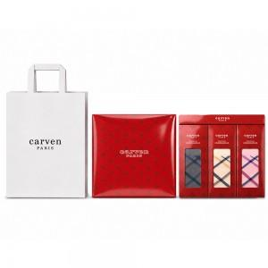 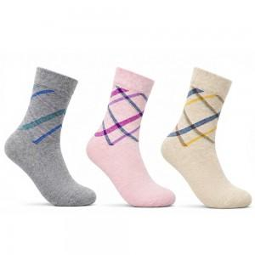

【상세/제작정보】 | <p>※ 쇼핑백 포함(동봉)</p>

【인쇄/포장옵션】 | 스티커 / 포장지포장

【공급단가】 | 수량 | 100~ | 300~ | 500~ | 1,000~ | 3,000~
*VAT별도 | 단가 | 3,510원 | 3,420원 | 3,260원 | 3,150원 | 3,020원

【상품 URL】 | https://www.synergygift.co.kr:443/src/goods_detail.php?gdno=48553

